Sheet1
序号 | 元器件名称 | 型号 | 单价（元） | 数量 | 邮费 | 税率 | 税费 | 税后总额（元） | 备注 | 图片 | 店铺
1 | PLC（换型号， 换成24V供电的） | FX3U-48MT/DS | 1695 | 1 | 0 |  |  |  | 注意买的时候和客服说一定要买PLC下载线！（会多收50块，DS是24V供电） （150*90*86，输入16点，输出16点） |  | https://item.taobao.com/item.htm?id=567260745585&tracelogww=ltckbburl
2 | 触摸屏 | TPC7062KX | 510 | 1 | 0 | 17% | 50 | 560 | （2月分开票）普票 （服务费%1, 收5.1元） 注意买的时候和客服说一定要买PLC下载线！ |  | https://item.taobao.com/item.htm?spm=a1z09.2.0.0.338bd591AD37ey&id=555098859198&_u=u2f49ofi1b85
3 | 16路继电器 |  | 142 | 1 | 10 | 5% | 10 | 162 | 普票（和卖家说要弄双层的，让他送相应的铜柱和螺丝） |  | https://item.taobao.com/item.htm?spm=a1z09.2.0.0.296d555d1ySwOt&id=548141943886&_u=u2f49ofi1fe7

4 | 电线（导线） | ①1平方（蓝色） | 80.35 | 1 | 0 | 5% | 12 | 239.79 | 普票 （服务费%1，收 2.39元） |  | https://item.taobao.com/item.htm?spm=a1z09.2.0.0.338bd591AD37ey&id=532879496879&_u=u2f49ofi2ec8

5 | 空气开关 | 极数2P额定电流63A | 26.8 | 1 | 0 | 0 | 0 | 26.8 | （收货后，开发票） |  | https://detail.tmall.com/item.htm?id=520355750663&spm=a1z09.2.0.0.338bd591AD37ey&_u=u2f49ofi231d
6 | 线插头 | 1*3p | 1.4 | 15 | 8 | 0 | 0 | 29 | （开收据） 可累计在开票 |  | https://item.taobao.com/item.htm?spm=a1z09.2.0.0.338bd591AD37ey&id=41700925446&_u=u2f49ofi8389
7 | 12位一体接线端子 |  | 6.9 | 1 | 0 | 0 | 0 | 6.9 | 电子发票 |  | https://detail.tmall.com/item.htm?id=521179607083&spm=a1z09.2.0.0.338bd591AD37ey&_u=u2f49ofi9cc0
8 | 接线端子排 |  | 0.37 | 20 | 10 | 0 | 0 | 17.4 | 开收据 |  | https://item.taobao.com/item.htm?spm=a1z09.2.0.0.338bd591AD37ey&id=40304996800&_u=u2f49ofi7a8b
9 | 槽型开关 | E3S-GS30C1 | 35 | 1 | 0 | 0 | 0 | 35 | 开收据 |  | https://item.taobao.com/item.htm?spm=a1z10.3-c.w4002-16821546373.37.728c572fzj364V&id=556499364206
10 | 布线槽(4x1m) |  | 3.3 | 4 | 16 |  |  | 29.2 |  |  | https://item.taobao.com/item.htm?spm=a1z09.2.0.0.7df22e8d0HUpPQ&id=37269145079&_u=d2f49ofi00ea
11 | 导轨 |  | 1.8 | 3 | 8 |  |  | 13.4 |  |  | https://detail.tmall.com/item.htm?id=19282686950&spm=a1z09.2.0.0.7df22e8d0HUpPQ&_u=d2f49ofi342e
12 | 启动按钮 |  | 7.9 | 1 |  |  |  | 7.9 |  |  | https://item.taobao.com/item.htm?spm=a1z09.2.0.0.7df22e8d0HUpPQ&id=552893790907&_u=d2f49ofibe39
13 | 急停按钮 |  | 5.5 | 1 |  |  |  | 5.5 |  |  | https://item.taobao.com/item.htm?spm=a1z09.2.0.0.7df22e8d0HUpPQ&id=553025800238&_u=d2f49ofia928
14 | 报警器（蜂鸣器） |  | 13.9 | 1 | 4 |  |  | 17.9 | （红线接正24V，黑线接Y17） |  | https://detail.tmall.com/item.htm?id=14478300285&spm=a1z09.2.0.0.7df22e8d0HUpPQ&_u=d2f49ofi1265

 | 直流电源（可不买） | NES-100-24 | 87 | 1 | 0 |  |  |  |  |  | https://detail.tmall.com/item.htm?spm=a230r.1.14.20.1eaec02aUnXWMR&id=547731582726&ns=1&abbucket=2

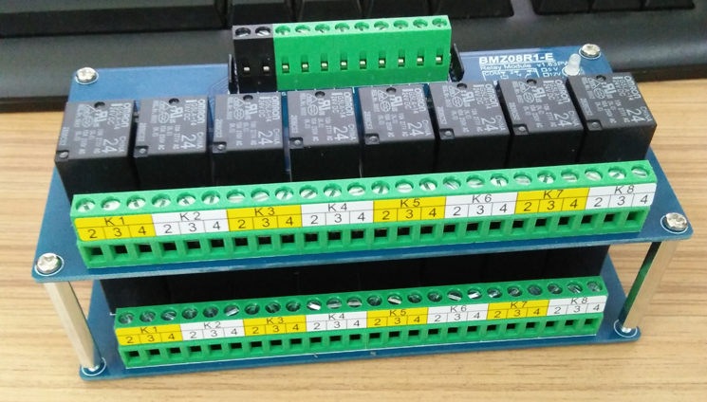

 |  |  |  |  |  |  |  |  | 长*宽*高 143mm*72mm*55mm

